상품제안서
25절 스프링 스칼렛골덴 다이어리 | 상품코드: S29189

 |  |  |  |  |  |  | 02-713-8555 | www.synergygift.co.kr
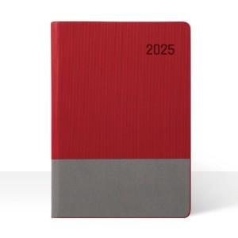

【상세/제작정보】 | <span style="font-size: 14pt;"></span><span style="font-size: 18.6667px;">※ 배송비 박스당 5,000원 부가세별도 발생합니다.</span><span style="font-size: 14pt;"></span><br><span style="font-size: 14pt;">&nbsp; ( 25절-34개 )</span>​

【인쇄/포장옵션】 | 불박, 금박, 은박 / 포장불가능

【공급단가】 | 수량 | 100~ | 200~ | 500~ | 1,000~ | 3,000~
*VAT별도 | 노트식 | 8,450원 | 8,320원 | 8,120원 | 7,800원 | 7,470원
 | 이틀식 | 8,710원 | 8,570원 | 8,370원 | 8,040원 | 7,700원

【상품 URL】 | https://www.synergygift.co.kr:443/src/goods_detail.php?gdno=29189

